текстовая
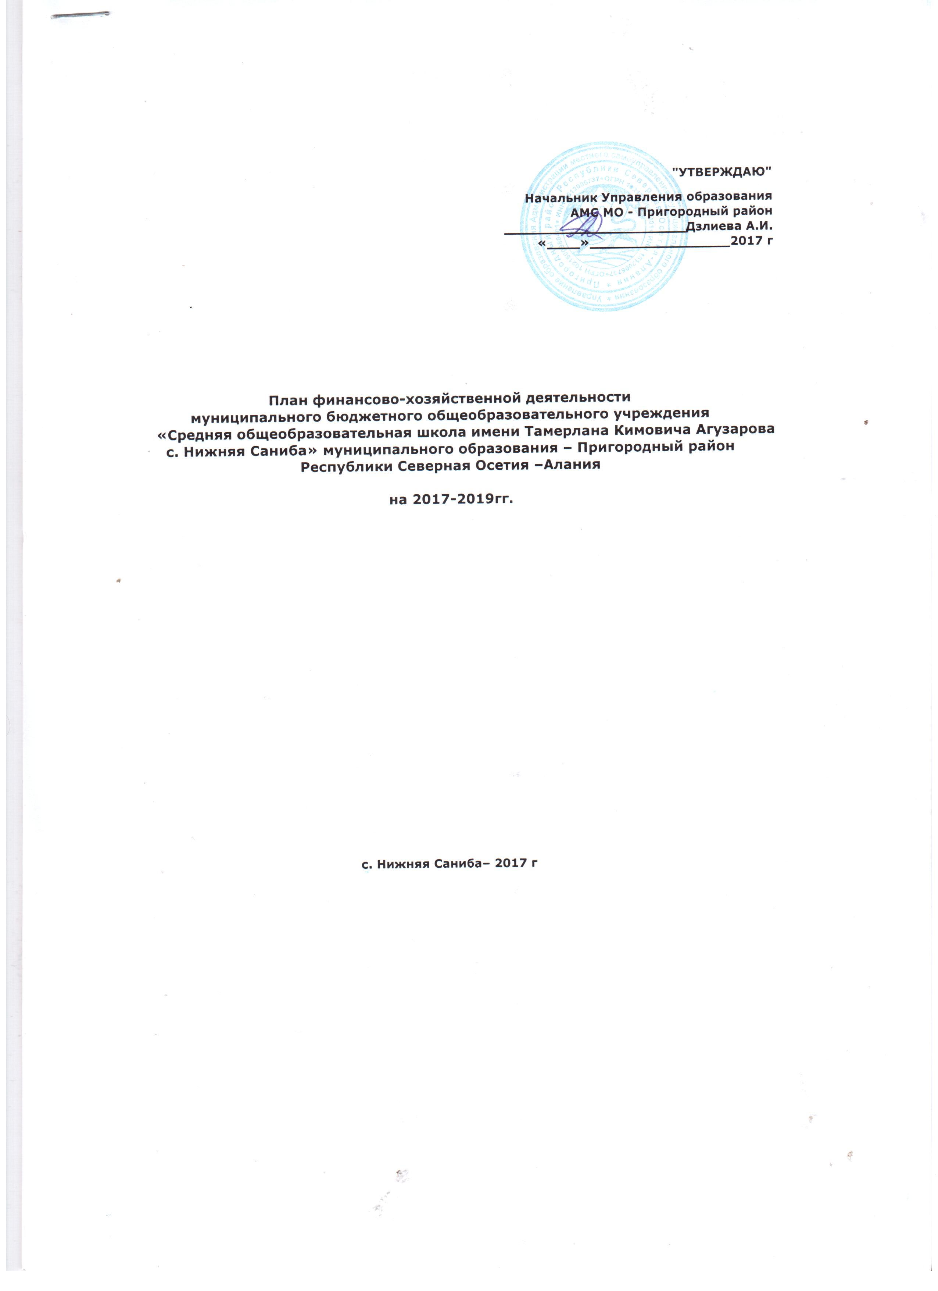

 | 1.Учетная карта учреждения

 | Полное наименование учреждения: |  |  |  | Муниципальное бюджетное общеобразовательное учреждение «Средняя общеобразовательная школа имени Тамерлана Кимовича Агузарова с. Нижняя Саниба» муниципального образования – Пригородный район Республики Северная Осетия – Алания
 | Сокращенное наименование учреждения: |  |  |  | МБОУ "СОШ им. Т.К. Агузарова с. Нижняя Саниба"МО - Пригородный район РСО - Алания
 | Юридический адрес |  |  |  | 363124, Республика Северная Осетия – Алания, Пригородный район, с. Нижняя Саниба, ул.Агузарова Т.К.,144
 | Дата регистрации |  |  |  | 07.12.2007г.
 | Место регистрации |  |  |  | Инспекция Федеральной налоговой службы по Пригородному району Республики Северная Осетия -Алания
 | Почтовый адрес |  |  |  | 363124, Республика Северная Осетия – Алания, Пригородный район, с. Нижняя Саниба, ул.Агузарова Т.К.,144
 | Телефон учреждения |  |  |  | 8(86738) 3-57-59
 | Факс учреждения
 | Адрес электронной почты |  |  |  | n-saniba@list.ru
 | Ф.И.О. руководителя учреждения |  |  |  | Фидарова Земфира Урузмаговна
 | Ф.И.О. главного бухгалтера |  |  |  | Наниева Ляна Георгиевна
 | ИНН/КПП |  |  |  | 1512012385/151201001
 | Код ОКВЭД (ОКОНХ) (вид деятельности) |  |  |  | 80.21 – основное общее и среднее (полное) общее образование
 | Код ОКПО |  |  |  | 71001925
 | Код ОКФС (форма собственности) |  |  |  | 14 – Муниципальная собственность
 | Код ОКАТО (местонахождение) |  |  |  | 90240860001 - Республика Северная Осетия – Алания, Пригородный район, Нижнесанибанский сельское поселение,с. Нижняя Саниба
 | Код ОКТМО |  |  |  | 90 640 460 -Муниципальные образования Республики Северная Осетия-Алания,Пригородный муниципальный район, с. Нижняя Саниба
 | Код ОКОПФ (организационно-правовая форма) |  |  |  | 72 -Муниципальные бюджетные учреждения
 | Код ОКОГУ (орган управления) |  |  |  | 49007 – Муниципальные организации
 | Размер уставного фонда |  |  |  | нет
 | Доля муниципалитета в уставном фонде |  |  |  | нет
 | 2. Общая характеристика учреждения

 | 2.1. Основные виды деятельности учреждения

 | Учреждение осуществляет образовательную деятельность по следующим образовательным программам:
 | Общее образование
 | 1. Начальное общее образование
 | 2. Основное общее образование
 | 3. Среднее общее образование
 | Дополнительное образование
 | 1. Дополнительное образование детей и взрослых
 | 2.2. Наличие лицензий, свидетельства о государственной аккредитации учреждения, заключения по его аттестации.

 | 2.2.1. Учредитель -- Администрация местного самоуправления муниципального образования – Пригородный район Республики Северная Осетия – Алания.
 | 2.2.2. Наименование учреждения -- Муниципальное бюджетное общеобразовательное учреждение «Средняя общеобразовательная школа имени Тамерлана Кимовича Агузарова с. Нижняя Саниба» муниципального образования – Пригородный район Республики Северная Осетия – Алания. Краткое наименование учреждения -- МБОУ "СОШ им. Т.К. Агузарова с. Нижняя Саниба" МО - Пригородный район РСО -Алания
 | 2.2.3. Свидетельство о внесении записи в Единый государственный реестр юридических лиц -основной государственный регистрационный номер 10215000980380 от 12 января 2012 г. серия 15 № 000845918
 | 2.2.4. Лицензия на право ведения образовательной деятельности регистрационный номер 2157 от 01 июня 2015 г серия 15Л01 № 0001078
 | 2.2.5. Свидетельство о государственной аккредитации регистрационный номер 1069 от 25 сентября 2015 г. серия 15 А02 № 0000041

 | Государственный статус установлен при его государственной аккредитации.
 | Тип учреждения –образовательное учреждение.
 | Тип образовательной организации – общеобразовательная организация.

 | 2.3. Структура управления
 | 2.3.1. Учредитель – Администрация местного самоуправления муниципального образования – Пригородный район Республики Северная Осетия – Алания.
 | 2.3.2. Руководитель - директор школы Фидарова Земфира Урузмаговна
 | 2.3.3. Совет школы - общественный совет школы.
 | 2.3.4. Педагогический совет

 | 3. Анализ существующего положения и перспектив развития образовательного учреждения

 | 3.1. Общая характеристика существующего положения образовательного учреждения
 | Проектная мощность школы – 200 мест.
 | Фактическая численность на 01.01.2017г. – 125 обучающихся.
 | Структура: на 01.01.2017 г. – 11 общеобразовательных классов.
 | Штатное расписание – единиц:
 | из них: 1. Педагогический персонал – ед
 | в т.ч. педагог-психолог - 1
 | 2. Административно–управленческий персонал – 2,5 ед
 | 3. Учебно – вспомогательный персонал – ед.
 | 4. Младший обслуживающий персонал – ед.

 | Уровень образования педагогических кадров:
 | с высшим образованием –_18 человек;
 | со средне-специальным образованием – 2 человека;
 | Среднее - _нет человек.
 | Уровень квалификации педагогических кадров:
 | с высшей категорией – 1 человек;
 | с 1 категорией – 9 человек;
 | без категории – 10 человек.

 | 3.2. Перспективы развития образовательного учреждения.
 | Основная цель - это выполнение социальных задач, стоящих перед учреждением.
 | перспективы развития:повышение качества образовательного процесса;
 | повышение статуса МБОУ «СОШ им. Т.К. Агузарова с. Нижняя Саниба" среди населения;
 | повышения заработной платы и привлечение квалифицированных работников в образовательное учреждение;
 | возможность эффективного и целесообразного использования инновационных технологий на базе МБОУ «СОШ № 2 с.Чермен»;
 | повышение более эффективного использования своих ресурсов , использование инфраструктуры школы родителями учащихся и населением;
 | возможность привлечения инвестиций.

 | 4.Характеристика оказываемых услуг

 | 4.1 Описание услуг
 | 1.Образовательные услуги:

 | Общее образование

№ п/п | Уровень (ступень) образования |  |  | Направленность (наименование) образовательной программы |  | Вид образовательной программы | Нормативный срок освоения
1 | Начальное общее образование |  |  | Школа России ФГОС |  | Основная | 4г, начальное общее образование
2 | Основное общее образование |  |  | - общеобразовательные программы |  | Основная | 5л, основное общее образование
3 | Среднее общее образование |  |  | - общеобразовательные программы |  | Основная | 2 года, среднее общее образование

 | Дополнительное образование

№ п/п | Уровень (ступень) образования |  |  | Направленность (наименование) образовательной программы |  | Вид образовательной программы | Нормативный срок освоения
1 | Дополнительное образование детей и взрослых |  |  | «Предшкольная пора» |  | Дополнительная | 1 г

5.Показатели средней заработной платы в месяц

 | Наименование категорий работников | Численность |  |  | Средняя зар.плата в мес. (руб)по категориям работников |  | Средняя зар.плата в мес. (руб) на 1 работника
 |  | шт.ед. | раб. |  | шт.ед. | раб. | шт.ед. | раб.
 | ПП(в т.ч.пед-психолог) | 24 | 20 |  | 348210 | 348210 | 14508.8 | 17410.5
 | АУП | 2.5 | 3 |  | 74092 | 74092 | 29636.8 | 24697.3
 | УВП | 2.5 | 2 |  | 23386 | 23386 | 9354.4 | 11693.0
 | МОП | 9 | 7 |  | 64117 | 64117 | 7124.1111111 | 9159.6
 | ВСЕГО | 38 |  |  | 509805 | 509805 | - | -

Таблица 3,4
